Vue.js
以下のツールで取り込み
GitHub
Eclipse
Vue.js – Vue-cli
Bootstrap

 | 作成手順
 |  | GitHub |  | GIT連携用
 |  |  | new repository

 |  | CMD
 |  |  | npm init webpack <プロジェクト名>
 |  |  | 以下、エンター連打
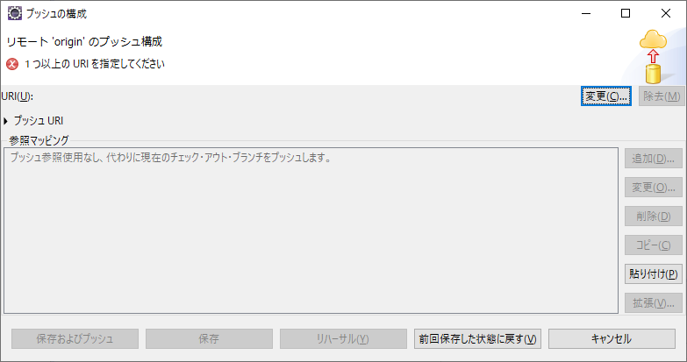
 |  | Eclipse |  | GIT連携用
 |  |  | インポート
 |  |  | 一般 – フォルダーまたはアーカイブからプロジェクト

 |  |  | チーム – プロジェクトの共用
 |  |  | GIT – プロジェクトの親フォルダー内のリポジトリーを使用または作成 – リポジトリーの作成 – 完了

 |  |  | - GitHubより、Gitアドレスをコピーしておく
 |  |  | ウィンドウ - パースペクティブ – Git
 |  |  | 自分のプロジェクトを広げ、「リモートの作成」
 |  |  | →「フェッチの構成」 - 「URI 変更（Gitアドレス） - 保存とフェッチ」

 | Bootstrap取り込み
 |  | Eclipse
 |  |  | ターミナルより・・・
 |  |  | npm install --save bootstrap-vue bootstrap

 |  | /src/main.js
 |  |  | // The Vue build version to load with the `import` command
 |  |  | // (runtime-only or standalone) has been set in webpack.base.conf with an alias.
 |  |  | import Vue from 'vue'
 |  |  | import { BootstrapVue, IconsPlugin } from 'bootstrap-vue' // 追加
 |  |  | import App from './App'
 |  |  | import router from './router'
 |  |  | import 'bootstrap/dist/css/bootstrap.css' // 追加
 |  |  | import 'bootstrap-vue/dist/bootstrap-vue.css' // 追加

 |  |  | Vue.use(BootstrapVue) // 追加
 |  |  | Vue.use(IconsPlugin) // 追加

 |  |  | Vue.config.productionTip = false

 |  |  | /* eslint-disable no-new */
 |  |  | new Vue({
 |  |  | el: '#app',
 |  |  | router,
 |  |  | components: { App },
 |  |  | template: '<App/>'
 |  |  | })

 | フォーマッター取り込み
 |  | Eclipse
 |  |  | ターミナルより・・・
 |  |  | npm install --save-dev prettier

